List1
Specifikace na školní nábytek |  | Příloha č.1

Požadavek na lavice a židle za sekci | ZŠ - klasícké dvě třídy | ZŠ - bilingva

Lavice
Počet | 30 | 15
Rozměry dle normy ČSN EN 1729-1 | dítě 133 cm - 188cm | dítě 133 cm - 188cm
Výšková stavitelnost | ANO | ANO
Barva | červená | žlutá
Dvoumístná | ANO | ANO
Jednomístná | NE | NE
Háčky na bocích | ANO | ANO
úložný prostor | ANO | ANO
odolné barvy ABS | ANO | ANO
Kovové části chráněny fosfátováním | ANO | ANO
Rektifikační šrouby na vyrovnání podlahy | ANO | ANO
Celkem cena lavic bez DPH v Kč

Židle
Počet | 60 | 30
Výška sedáku dle normy ČSN EN 1729-1 | dítě 133 cm - 188 cm | dítě 133 cm - 188 cm
Výšková stavitelnost | ANO | ANO
Upevnění úrovni pomocí imbusového klíče | ANO | ANO
Plastové koncovky | ANO | ANO
Barva | červená | žlutá
odolné barvy ABS | ANO | ANO
Kovové části chráněny fosfátováním | ANO | ANO
Celkem cena židlí bez DPH v Kč

Katedra
počet |  | 1
barva |  | žlutá
šuplík |  | ANO
Plastové koncovky |  | ANO
odolné ABS barvy |  | ANO
Kovové části chráněny fosfátováním |  | ANO
Rektifikační šrouby na vyrovnání podlahy |  | ANO
Celkem cena katedra bez DPH v Kč

 |  |  | strana 1
 |  | Příloha č.1
Požadavek na stoly a židle za sekci | Mateřská škola

stůl
Počet | 5
Rozměry (šírka, výška, hloubka) | Š80cm,V58cm,D125cm
Výšková stavitelnost | ANO
Barva | 1xžlutá,1xčervená, 1x modrá, 2x zelená
Dvoumístná | X
Jednomístná | X
odolné barvy ABS | ANO
materiál dřevo | ANO
Celkem cena stolů bez DPH v Kč

Židle
Počet | 30
Výška sedáku (rozměry) | V65cm, Š35cm, D33cm
Výška žáka | x
Plastové koncovky | ANO
Barva | 6x červená, 6x žlutá, 6x modrá, 12xzelená
odolné barvy ABS | ANO
materiál dřevo | ANO
Celkem cena židlí bez DPH v Kč

Vzor nábytku pro mateřskou školku
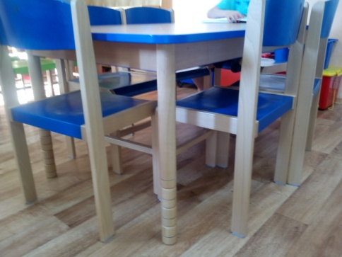
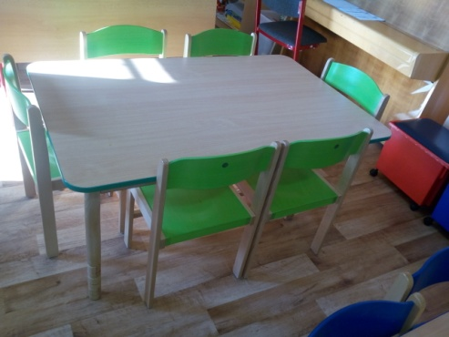

Celkem cena bez DPH | 0.00

Zhotovitel prohlašuje, že v ceně jsou obsaženy všechny nezbytné a obvyklé náklady tak, aby dodávka výrobku
byla kompletní, provozuschopná a dle zadávacích podmínek tohoto výběrového řízení.

Datum: ……………………………..

Vypracoval: ………………………………..
(razítko + podpis) |  |  | strana 2

